账号&密码
 | 公司网盘:http://byavs.iask.in:8181/index.php/apps/files/?dir=/%E8%8A%AF%E7%89%87%E9%83%A8%E6%96%87%E4%BB%B6%E5%A4%B9/%E8%AE%A1%E5%88%92&fileid=6412
 | 用户名：xianfei.zhu@byavs.com
 | 密码：hit110250326
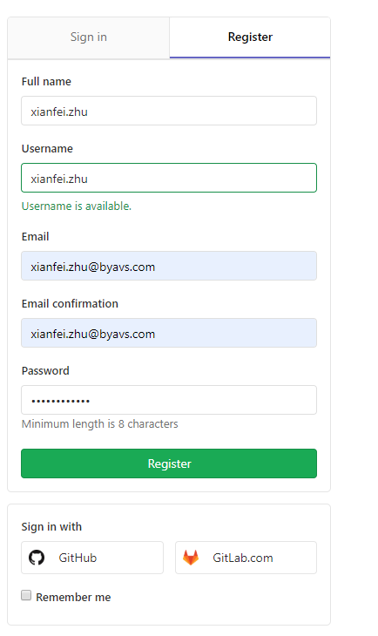
 | kernel版本是由synopsis 芯原更新驱动，release出来
 | gitlab：https://gitlab.verisilicon.com/users/sign_in

 | 账号：tao.wang@byavs.com
 | 密码：wangt321
·
 | buildroot版本是由中天csky提供
 | gitlab：https://gitlab.com/c-sky/buildroot

 | 电脑远程登录IP：192.168.20.119 | 本地VNC IP:192.168.20.119
 | 账号: Dell | 账号：admin
 | 密码: 123 | 密码：123

 | chrome://settings/passwords

 | 账号：zhuxf
 | 密码：hit110250326

 |  | https://gitlab.verisilicon.com/BoYA_release/linux
 | xilinx 账号:steven_zhu | gitlab 账号:xianfei.zhu@byavs.com
 | 密码：Lct17123699* | hit110250326

 |  | xianfei.zhu@byavs.com
 | CSDN：账户 13524662773 | hit110250326
 | 密码： *Lct17123699
 | google代理
 | http://192.168.20.127:1080/pac?t=20190705112619466

 | github

 | 账号：zhu-clam

 | hit110250326 | P

 | 邮箱：1223113455@qq.com

 | 公司gitlab 给hualu：http://byavs.myds.me:8082/dashboard/projects
 | 账号： zhuxf
 | 密码: hit110250326

cache结构以及cache一致性
https://www.cnblogs.com/snow826520/p/8574824.html

 | 关于计算机系统的存储系统采用的Register,cache,memory 和I/O 的方式来构成存储系统
 | http://www.mamicode.com/info-detail-2032670.html
 |  |  |  |  |  |  |  | 化解之道
 |  | 问题1. |  |  |  |  |  | 程序中手动刷flush cache
 |  | memremap/ ioremap函数篇

 |  |  |  |  |  |  |  | cacheflush 函数

 |  |  |  |  |  |  |  | 问题2.
 |  |  |  |  |  |  |  | cacheflush 函数
 | 最新映射内存接口 | 函数类型 | 实现 | 页面保护 | cache & write buffer | 优缺点 & suit scenario |  | case ICACHE:icache_inv_range();
 | void *memremap(resource_size_t offset, size_t size, unsigned long flags)
 | (flags & MEMREMAP_WC) | ioremap_wc | __ioremap((addr), (size), pgprot_writecombine(PAGE_KERNEL)) | prot = (prot & ~_CACHE_MASK) | _CACHE_UNCACHED;{非strong order} | non-cached,bufferes | 效率高/但会有cache 一致性问题 | 主要是内存空间.可以用刷flash 的方式来优化;[dcache_wb_range & cache_wbinv_range]
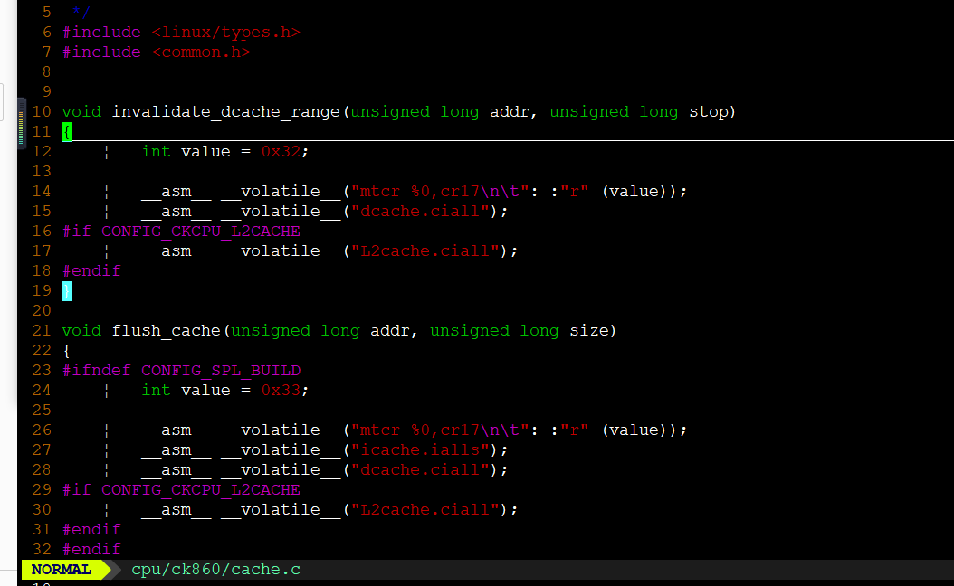
 | flags & MEMREMAP_WT | ioremap | __ioremap((addr), (size), pgprot_noncached(PAGE_KERNEL)) | prot = (prot & ~_CACHE_MASK) | _CACHE_UNCACHED | _PAGE_SO;{strong order} | non-cached,non-buffered | 效率低/不会有cache 一致性问题 | 主要针对I/O 外设空间
 | flags & MEMREMAP_WT | ioremap_nocache | __ioremap((addr), (size), pgprot_noncached(PAGE_KERNEL)) | 同上 | 同上
 | flags & MEMREMAP_WT | ioremap_wt | __ioremap((addr), (size), pgprot_noncached(PAGE_KERNEL)) | 同上 | 同上
 |  |  |  |  |  |  |  | 内核态： 的问题； dcache.iall 指令时 flush DDR ---> cache ； dcache.cval 指令时 flush cache ----> DDR 。
 | flags & MEMREMAP_WB |  | ioremap_cache(offset, size)

 |  |  |  |  |  |  |  | cacheflush 函数 | flags
 |  |  |  |  |  |  |  | icache.iva——无效化icache[ddr->icache] | ICACHE
 |  |  |  |  |  |  |  | icache_inv_range((unsigned long)addr, (unsigned long)addr + bytes);
 |  |  |  |  |  |  |  | dcache.cvall——清除dcache [ddr->dcache] | DCACHE
 |  |  |  |  |  |  |  | dcache_wb_range((unsigned long)addr, (unsigned long)addr + bytes);
 |  |  |  |  |  |  |  | dcache.cval1 + icache.iva | BCACHE
 |  |  |  |  |  |  |  | cache_wbinv_range((unsigned long)addr, (unsigned long)addr + bytes);
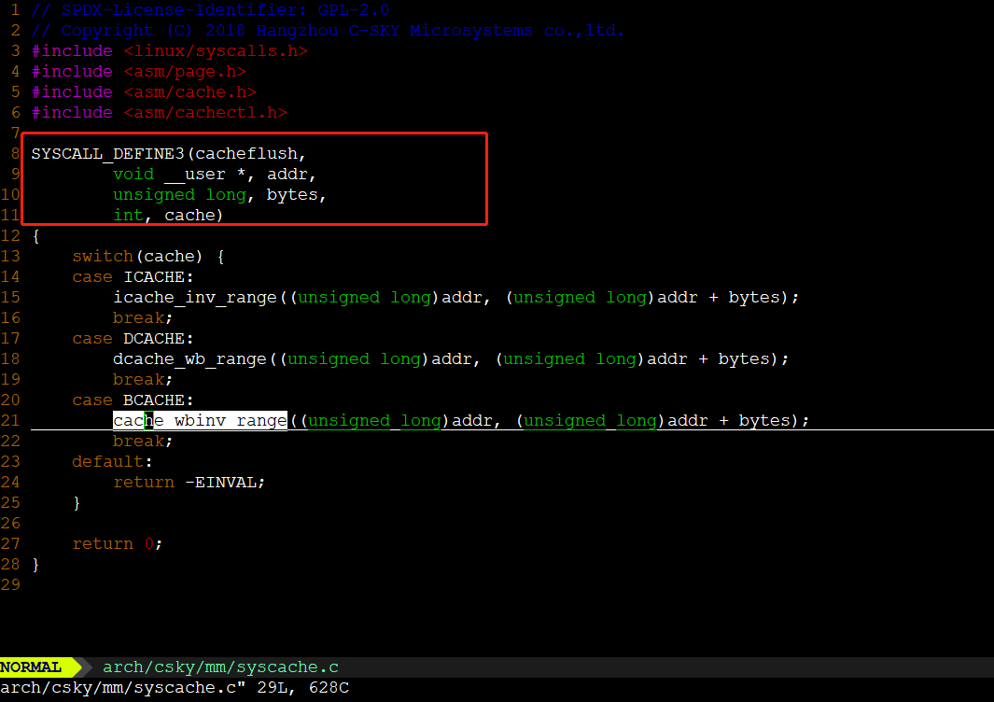

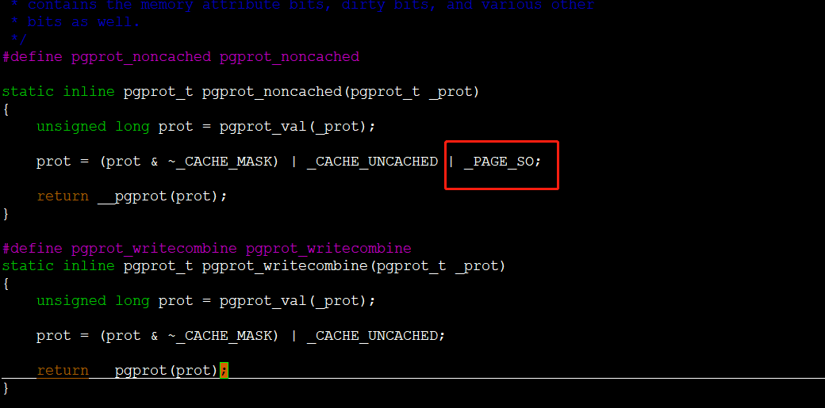

 |  | https://blog.csdn.net/jasonchen_gbd/article/details/79462064

 | 问题三、关于dma_alloc_coherent() | 两种DMA 映射类型:
 | 申请dma 一致性内存 | 1. 一致性DMA 映射【dma_alloc_coherent/dma_pool_create】 | 方式:简单在驱动初始化时完成映射,驱动退出时取消映射. | DMA需要的内存由内核去申请，内核可能需要对这段内存重新做一遍映射，特点是映射的时候标记这些页是不带cache的，这个特性也是存放在页表里面的。
 | 流式dma 映射时, | 2. 流式DMA 映射 | https://www.linuxidc.com/Linux/2012-09/69591p3.htm | ，因此分配内存的时候并没有特殊对待，这个包所在的内存通常都是可以cache的。
 |  | dma_map_single/dma_sync_single_for_cpu/dma_sync_sg_for_cpu
 | 如果你想多次使用DMA流映射，同时在DMA传输过程中访问数据，此时需要合适地同步数据缓冲区，这样可以让处理器及外设可以看到最新的更新和正确的DMA缓冲区数据。 所以第一步，调用dma_map_{single,sg}做一个流映射，在DMA传输完成后适当地调用： dma_sync_single_for_cpu(dev, dma_handle, size, direction); 或者 dma_sync_sg_for_cpu(dev, sglist, nents, direction);

程序在ddr中的分布
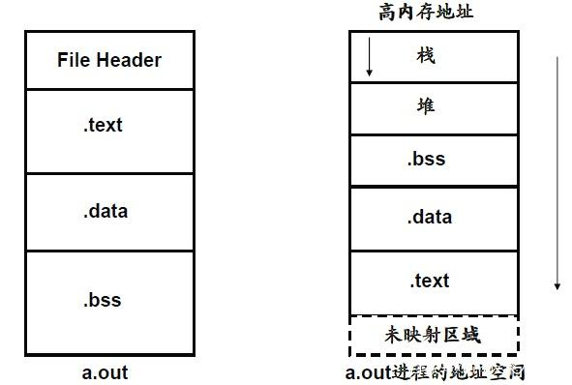

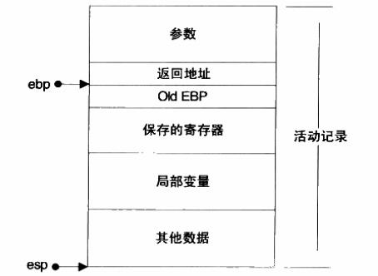
各个段的作用 堆栈在程序运行后才正式存在，是程序运行的基础 .bss段存放的是未初始化的全局变量和静态变量 .text段存放的是程序中的可执行代码 .data段保存的是已经初始化了的全局变量的静态变量 .rodata段存放的是程序中的常量值，一般为字符串常量，普通常量存放在代码段。

程序中的栈 栈是现在计算机程序里最为重要的概念之一，栈在程序中用于维护函数调用的上下文，没有栈就没有函数，没有局部变量

